Hoja1
PRODUCTO | UNIDADES | IMAGEN | DESTINO
Tensiometro Digital | 3 | 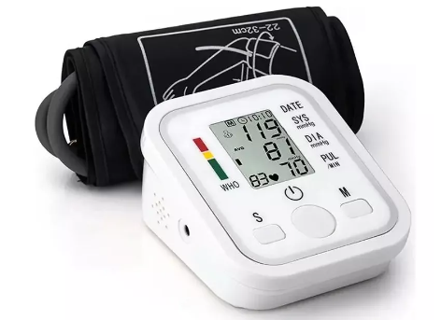 | ADMINISTRATIVOS PISCICOLA BETANIA ALEVINERA
Extintor de CO2 de 10 lb con manguera, señal y soporte | 1 | 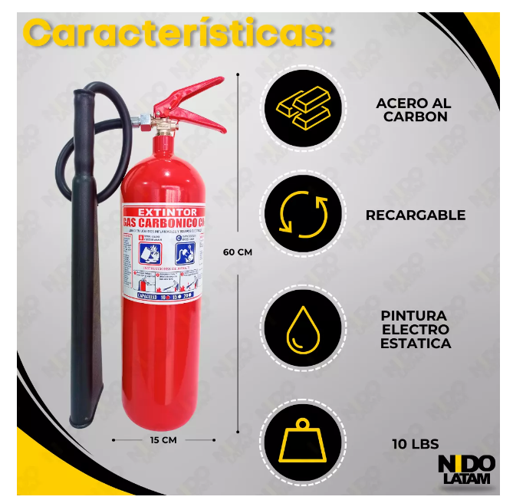 | ADMINISTRATIVOS
Mascarilla con Ambú | 3 | 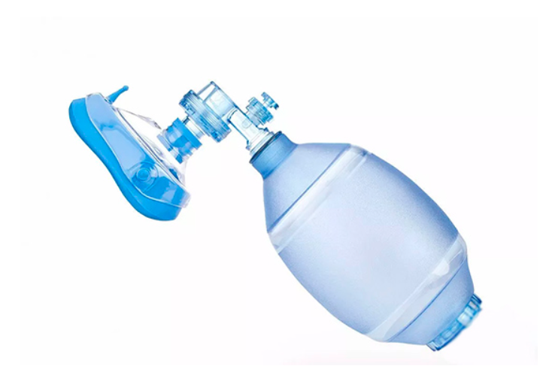 | ADMINISTRATIVOS PISCICOLA BETANIA ALEVINERA
Letrero con números de emergencia | 3 | 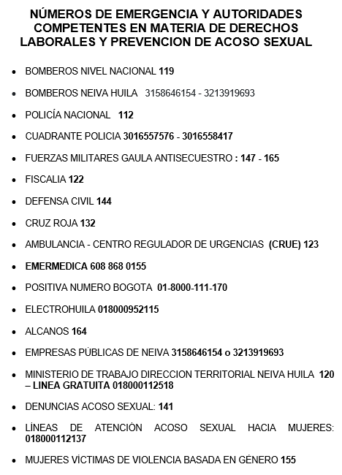 | ADMINISTRATIVOS
 | 2 | 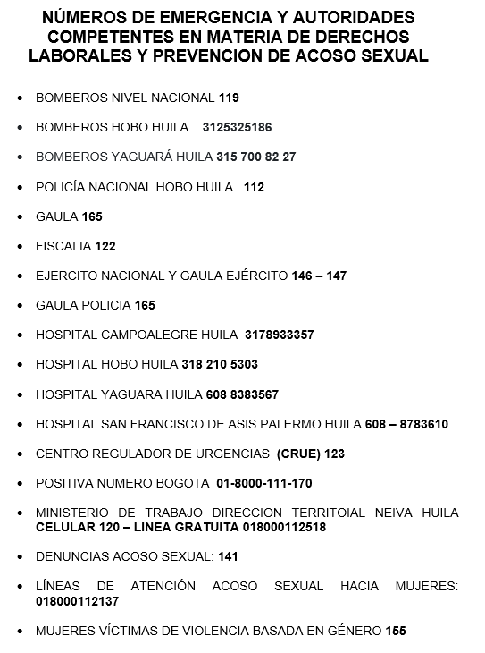 | PISCICOLA BETANIA ALEVINERA

Camilla de emergencia | 1 | 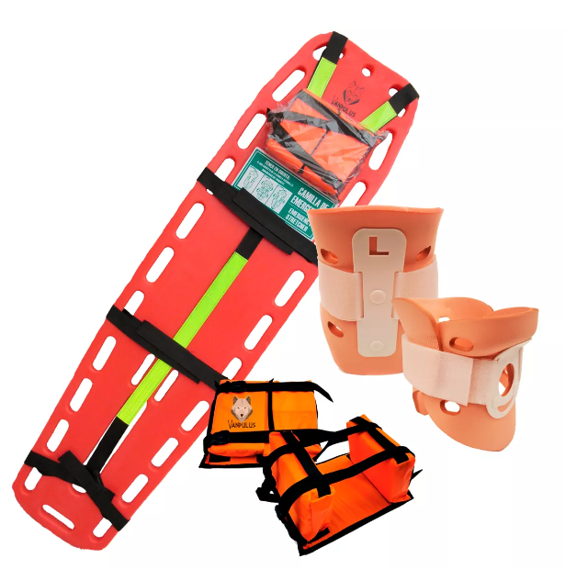 | ALEVINERA (La camilla que existe es muy delgada y se parte cuando se realizan los simulacros)

